Grafica
JULIO
Día | 1 | 2 | 3 | 4 | 5 | 6 | 7 | 8 | 9 | 10 | 11 | 12 | 13 | 14 | 15 | 16 | 17 | 18 | 19 | 20 | 21 | 22 | 23 | 24 | 25 | 26 | 27 | 28 | 29 | 30 | 31
Acumulado | 1872.1 | 4855.2 | 4441.5 | 1890.4 | -999.0 | -999.0 | -999.0 | -999.0 | -999.0 | -999.0 | -999.0 | -999.0 | -999.0 | -999.0 | -999.0 | -999.0 | -999.0 | -999.0 | -999.0 | -999.0 | -999.0 | -999.0 | -999.0 | -999.0 | -999.0 | -999.0 | -999.0 | -999.0 | -999.0 | -999.0 | -999.0
Num. Estaciones | 680 | 678 | 658 | 635 | -999 | -999 | -999 | -999 | -999 | -999 | -999 | -999 | -999 | -999 | -999 | -999 | -999 | -999 | -999 | -999 | -999 | -999 | -999 | -999 | -999 | -999 | -999 | -999 | -999 | -999 | -999
Máximo Diario | 75.2 | 132.8 | 247.7 | 70.0 | 0.0 | 0.0 | 0.0 | 0.0 | 0.0 | 0.0 | 0.0 | 0.0 | 0.0 | 0.0 | 0.0 | 0.0 | 0.0 | 0.0 | 0.0 | 0.0 | 0.0 | 0.0 | 0.0 | 0.0 | 0.0 | 0.0 | 0.0 | 0.0 | 0.0 | 0.0 | 0.0
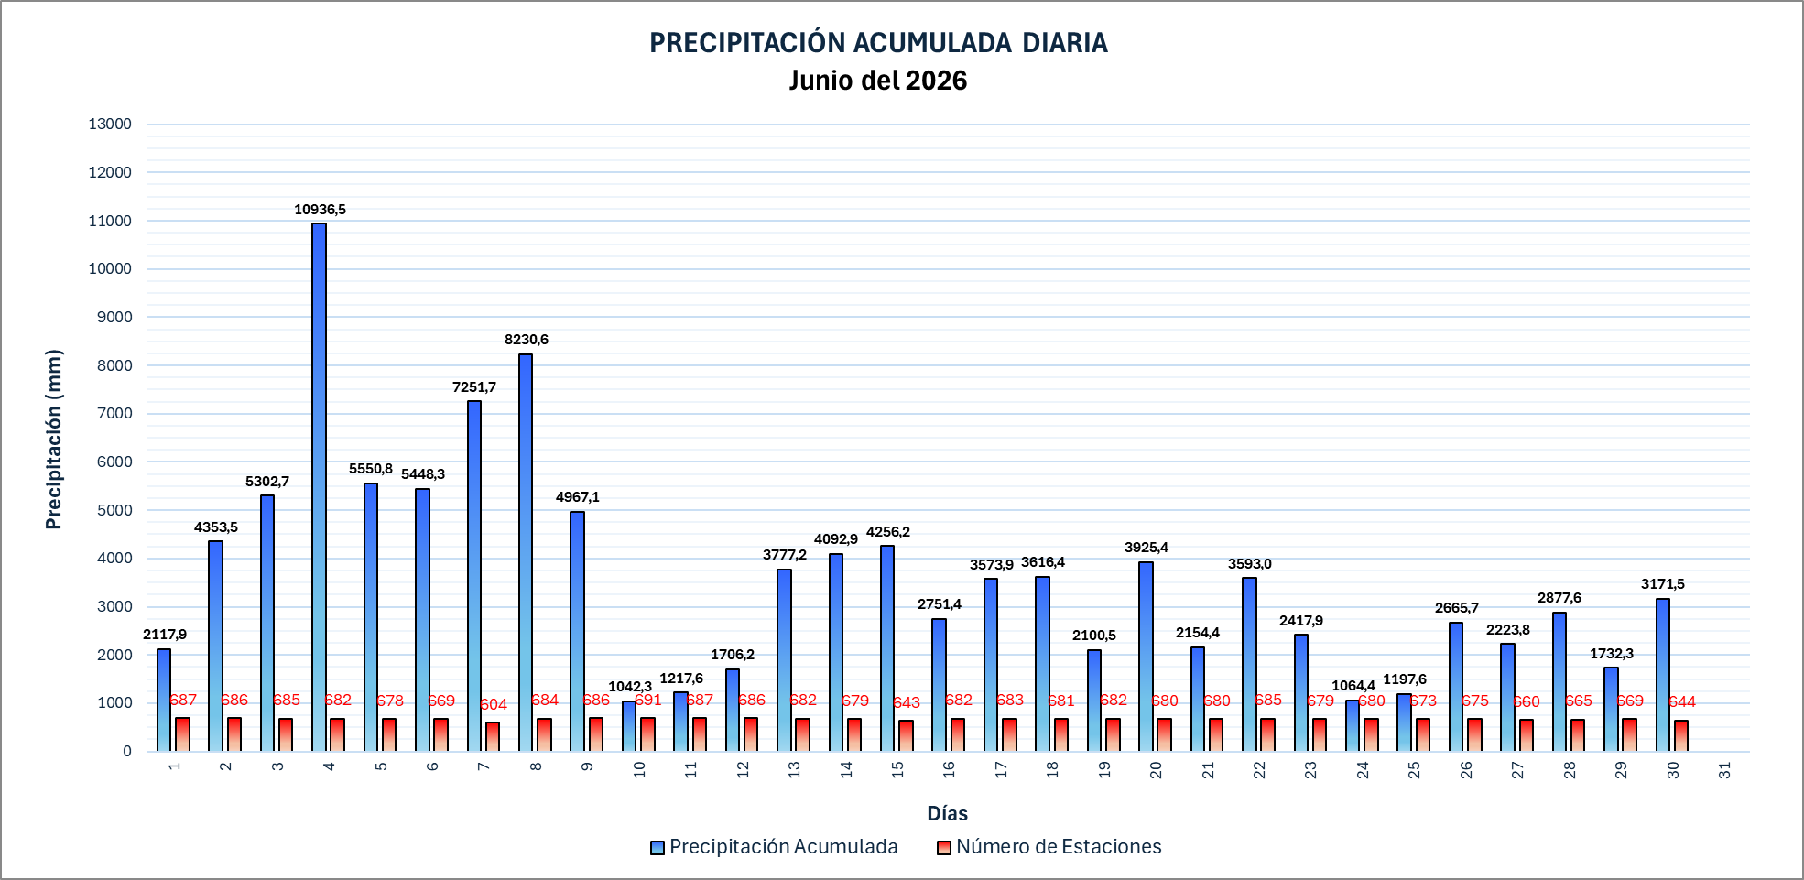
PRECIPITACIÓN ACUMULADA DIARIA Julio del 2026

 |  |  |  |  |  |  |  |  |  |  |  |  |  |  |  |  |  |  |  |  |  |  |  |  |  | 9212

